상품제안서
펭스타 볼펜 | 상품코드: S46830

 |  |  |  |  |  |  | 02-713-8555 | www.synergygift.co.kr
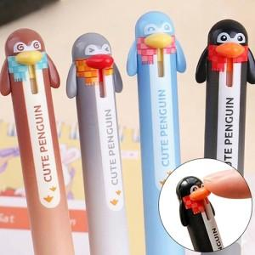

【상세/제작정보】 | <p><span style="font-size: 14pt;">※&nbsp;</span><span style="font-size: 14pt;">제품 색상은 랜덤 출고됩니다.</span></p>

【인쇄/포장옵션】 | 실크 / OPP(비닐)

【공급단가】 | 수량 | 1,000~ | 2,000~ | 3,000~ | 5,000~ | 10,000~
*VAT별도 | 단가 | 480원 | 450원 | 440원 | 420원 | 400원

【상품 URL】 | https://www.synergygift.co.kr:443/src/goods_detail.php?gdno=46830

